상품제안서
스타일 마그네틱 다이어리형 노트 (A5) 바인더 업무노트 | 상품코드: F29383

 |  |  |  |  |  |  | 02-412-0044 | www.easy1.co.kr
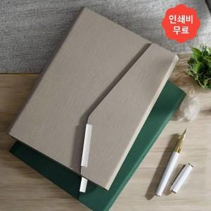

【상세/제작정보】 | <p>​<span id="husky_bookmark_end_1728833857135"></span>&nbsp;</p>

【인쇄/포장옵션】 | / 포장불가능

【공급단가】 | 수량 | 100~ | 300~ | 500~ | 1,000~ | 3,000~
*VAT별도 | 단가 | 13,050원 | 12,840원 | 12,520원 | 12,210원 | 12,000원

【상품 URL】 | https://dev.easy1.co.kr:443/src/goods_detail.php?gdno=29383

